상품제안서
자개명함함(자동적매화자수명함함) | 상품코드: S17489

 |  |  |  |  |  |  | 02-713-8555 | www.synergygift.co.kr
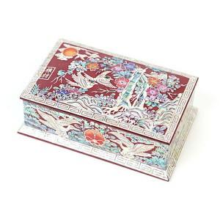 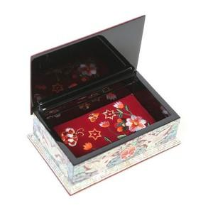

【상세/제작정보】

【인쇄/포장옵션】 | 실크 / 포장지포장

【공급단가】 | 수량 | 10~ | 50~ | 100~ | 300~ | 500~
*VAT별도 | 단가 | 40,000원 | 39,360원 | 38,400원 | 37,440원 | 36,800원

【상품 URL】 | https://www.synergygift.co.kr:443/src/goods_detail.php?gdno=89

